Лист1
Общее количество консультационных центров (КЦ) в МР "Сулейман-Стальский район"
Приложение№1

Муниципальное образование Республики Дагестан | Общее количество консультационных центров (КЦ), функционирующих в муниципальном образовании | Количество КЦ, планируемых к открытию в 2019 году
1 | 2 | 3
МР "Сулейман-Стальский район" | 1 | 1
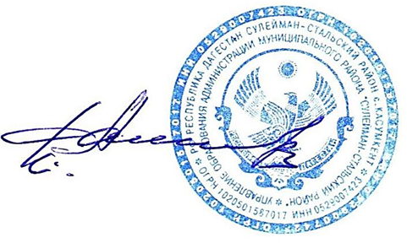

Начальник УО К. Аминов

